Олимпиада
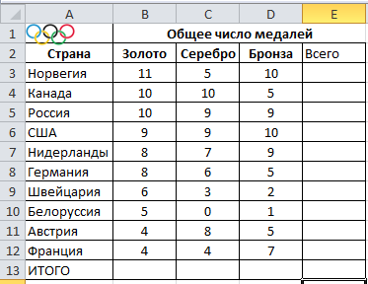

Задание:
1. Наберите таблицу строго по образцу
Для объединения ячеек выделите диапазон B1:D1 и на вкладке "Главная" найдите "Объединить и поместить в центре".
Для выделения границ выделите таблицу и на вкладке "Главная" найдите "Все границы" и нажмите.
2. В ячейке ИТОГО наберите формулу: =СУММ(B3:B12)
3. В ясейке ВСЕГО наберите формулу: =СУММ(B3:D3)
4. Переместите логотип олимпиады в ячейку A1

Табл успеваемость
Создайте таблицу строго по образцу и заполните ее оценками. См.Примечание.

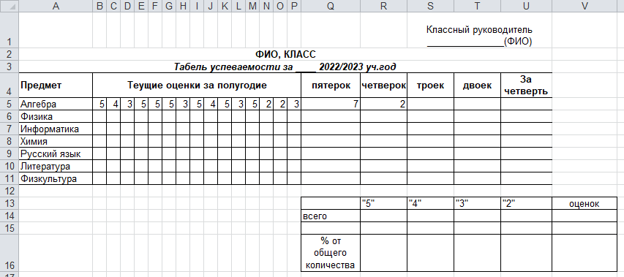

Примечание: количество оценок, например, пятерок по алгебре вычисляется по формуле =СЧЁТЕСЛИ(B3:P3;"=5")
Оценка за четверть - среднее значение всех оценок по предмету

